Hoja1
 | Hardware
Hardware | Proveedor 1 | Proveedor 2 | Proveedor 3
 |  |  | 
5 PC Con caractiricas solicitadas | $ 2,500,000 | $ 2,800,000 | $ 2,000,000
 | Software
 | Banco de datos
 |  | 
 | Mensual $62.620 | Mensual $181.757
 | Hosting
 | 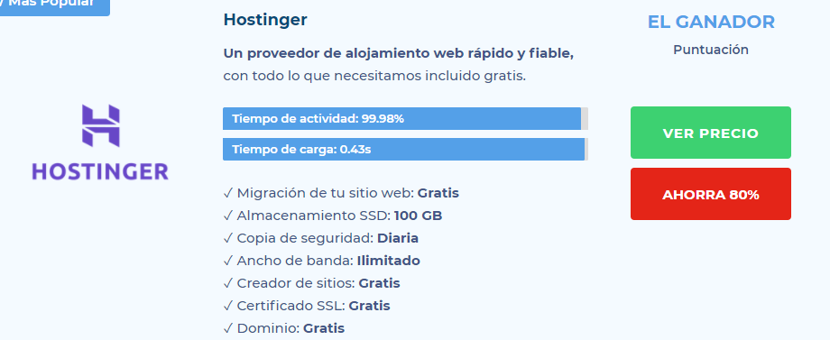 | 